Додаток №2
 |  |  |  |  |  |  |  |  |  | Додаток №2 до Запиту
Форма цінової пропозиції

(Назва Учасника), надає свою пропозицію щодо участі в тендері на закупівлю індивідуальних наборів психологічної підтримки.
Відомості про підприємство |  |  |  | Повне найменування учасника – суб’єкта господарювання
 |  |  |  | Ідентифікаційний код за ЄДРПОУ або реєстраційний номер облікової картки платника податків
 |  |  |  | Реквізити (адреса - юридична та фактична, телефон, факс, телефон для контактів, e-mail, розрахунковий рахунок)
Відомості про особу (осіб), які уповноважені представляти інтереси Учасника |  |  |  | (Прізвище, ім’я, по батькові, посада, контактний телефон).

№ п/п | Технічні характеристики та опис |  |  |  |  |  | Кількість в 1 рюкзаку | Кількість в 1 рюкзаку | ОВ | Ціна, за одиницю, (з урахуванням всіх податків і зборів) * | Вартість, грн., (з урахуванням всіх податків і зборів) *

 | Запит** |  |  | Пропозиція
 | Назва | Приклад візуалізації | Характеристики | Назва (вказати модель (торгову марку) | Візуалізація | Характеристики (вказати виробника, параметри та характеристики продукції) | Запит | Пропозиція
1 | Рюкзак тактичний | 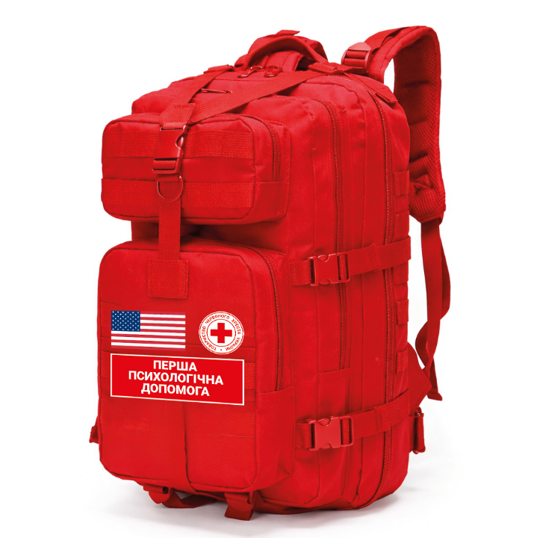 | Тип: рюкзак зі спинкою. Матеріал: оксфорд 600D щільністю 200-230 г/м2 з водовідштовхувальним покриттям (підтверджується протоколом випробувань) Матеріал спинки та плечових лямок: повітропроникний багатошаровий сітчастий матеріал (типу Air Mesh), що забезпечує вільну циркуляцію повітря та відведення вологи Колір рюкзака та його елементів: червоний Об’єм: ~100 л; Якщо наповнення, яке пропонує Учасник, не вміщається в рюкзак вказаних вище розмірів, Учасник може запропонувати свій варіант рюкзака та розмірів, який буде відповідати наповненню. Особливості: - три основні відділення та передня кишеня, що закриваються на двозамкові блискавки з глибоким ходом; - задня прихована кишеня та внутрішні кишені; - бічні компресійні ремені для регулювання об'єму та розвантажувальний поясний ремінь; - ручка для валізи; - тасьма системи MOLLE; - панель на липучці на верхній передній кишені; - Пряжки типу «фастекс» та D-подібні кільця Документи якості: згідно п. 2.2. Кваліфікаційних вимог Запиту ОБОВ'ЯЗКОВО |  |  |  | 1 |  | шт |  | 0.00
 |  |  | Брендування: - шеврон з прапором США матеріал основи: тканина білого кольору, тип наненсення - вишивка згідно наданого макету, кольори нанесення - червоний та синій, спосіб кріплення - пришивний. - шверон у вигляді логотипу ТЧХУ, матеріал основи: тканина білого кольору, тип наненсення - вишивка згідно наданого макету, кольори нанесення - червоний, спосіб кріплення - пришивний. - шеврон з надписом "Перша психологічна допомога", матеріал основи: тканина червоного кольору, тип наненсення - вишивка згідно наданого макету, кольори нанесення - білий, спосіб кріплення - пришивний. Розміщення шевронів - по центру нижнього переднього відділення відповідно до візуалізації. Краї виробів повинні бути оброблені відповідно до конструкції Розміри кожного шеврону підбираються постачальником відповідно до розмірів рюкзака. Шеврони маються займати 90% від площі загальної кишені. Всі макети будуть надані переможцю закупівлі під час укладення договору.
2 | Термос |  | Тип: Термос Об'єм, л: від 1 до 1,5 л Колір: Сріблястий Матеріал корпусу: Нержавіюча сталь Матеріал колби: Нержавіюча сталь Вага, г: від 500 до 900 г Можна мити в посудомийній машині: Так |  |  |  | 1 |  | шт |  | 0.00
3 | Пляшка для води |  | Вид: спортивна пляшка. Об'єм, мл: від 1 500 до 2 000 мл. Матеріал: пластик. Тип закривання: клапан-носик. Варіанти кольору: червоний, білий або сірий. |  |  |  | 1 |  | шт |  | 0.00
4 | Ковдра | 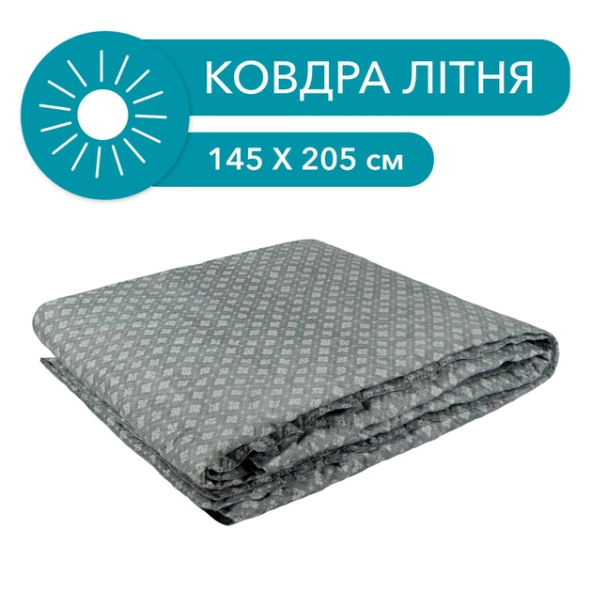 | Розмір: 145x205 см Сезонність: Літня Наповнювач: Холофайбер Спальний розмір: Полуторна Особливості: Антиалергенна Матеріал чохла: Полібавовна Колір: Темно-сірий або інший нейтральний кольір |  |  |  | 1 |  | шт |  | 0.00
5 | Респіраторна маска (тип FFP2/N95) | 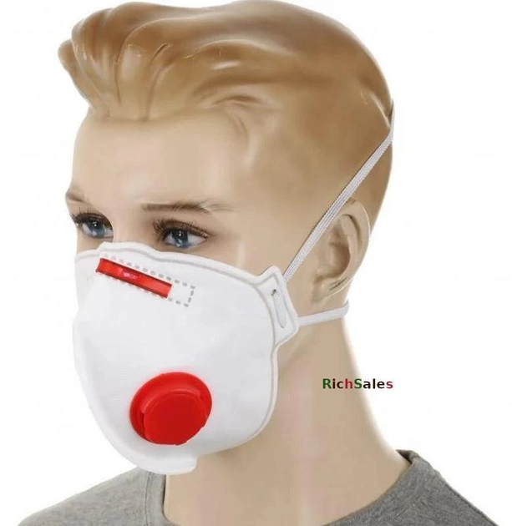 | Клас фільтрації: FFP2 або N95; Маркування повинно містити: EN 149:2001+A1:2009 FFP2, NR або R, наявні опції (наприклад, D); Конструкція повинна закривати ніс, рот та підборіддя; Носова пластина: гнучка, металева або пластиково‑металева; Кріплення: еластичні , що забезпечують стабільну фіксацію. Клапан видиху: із термостійкого та герметичного матеріалу. Колір: білий або сірий Упаковка: індивідуальна Документи якості: згідно п. 2.2. Кваліфікаційних вимог Запиту ОБОВ'ЯЗКОВО |  |  |  | 5 |  | шт |  | 0.00
6 | Рукавички медичні | 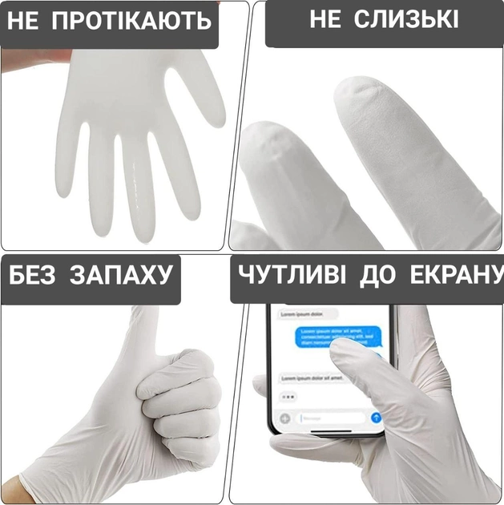 | Вид: еластичні та міцні медичні одноразові рукавички. Матеріал: нітрил Призначення: оглядові. Стерильність: нестерильні. Розмір: М. Варіанти кольору: в асортименті (крім чорного). Кількість в упаковці: 100 шт. Додаткові характеристики: без пудри. Документи якості: згідно п. 2.2. Кваліфікаційних вимог Запиту ОБОВ'ЯЗКОВО |  |  |  | 1 |  | уп |  | 0.00
7 | Прокладки гігієнічні | 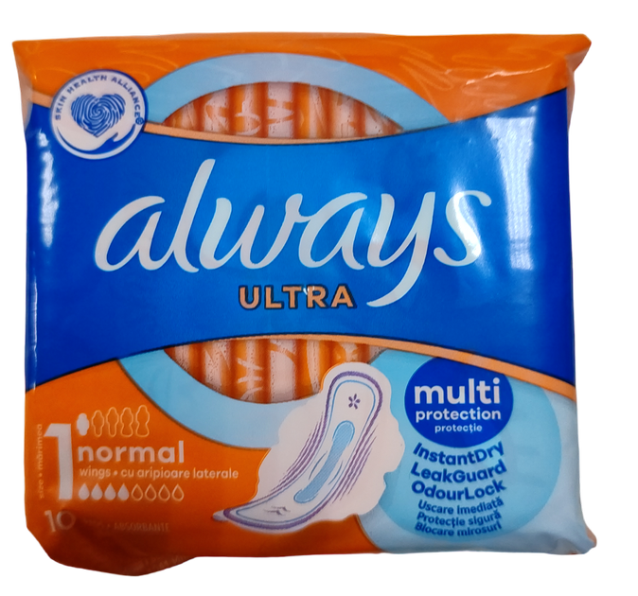 | Вид: гігієнічні прокладки. Призначення: для критичних днів. Форма: тонкі, з крильцями. Покриття: котон або сіточка. Ступінь поглинання: 4 краплі. Кількість в упаковці: 10 шт. Додаткові характеристики: не ароматизовані. |  |  |  | 1 |  | уп |  | 0.00
8 | Підгузки дитячі |  | Вид: підгузки Тип: одноразові. Кріплення: липучка. Розмір: 3 Кількість в упаковці: від 20 до 36 шт. |  |  |  | 1 |  | уп |  | 0.00
9 | Підгузки для дорослих | 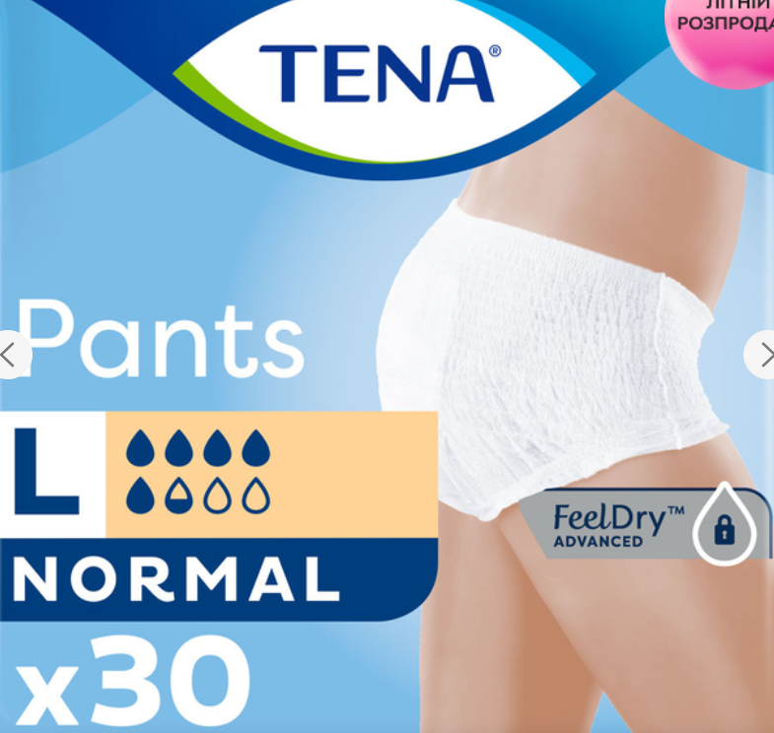 | Вид: підгузники-трусики. Тип: одноразові. Особливості: нічні Розмір: L. Кількість в упаковці: 30 Кількість крапель: не менше 5 |  |  |  | 1 |  | уп |  | 0.00
10 | Дитячі вологі серветки | 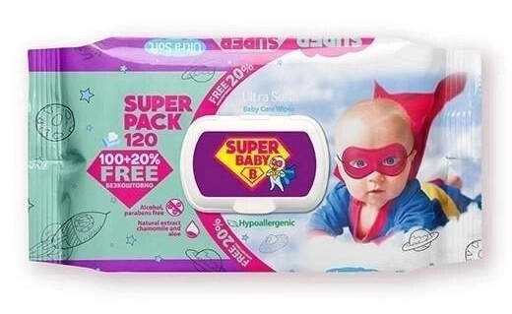 | Вид: безспиртові дитячі вологі серветки для очищення. Тип упаковки: упаковка з клапаном. Кількість в упаковці: 100-120 шт. Матеріал: неткана полотнина. Додаткові характеристики: нейтральний аромат. |  |  |  | 1 |  | уп |  | 0.00
11 | Гігієнічні сухі серветки |  | Вид: хустинки паперові. Склад: 100% первинна целюлоза. Кількість в упаковці: 150-175 шт Додаткові характеристики: без ароматизаторів, термін придатності необмежений. Кількість шарів: двошарові Тип упаковки: флоу-пак |  |  |  | 1 |  | уп |  | 0.00
12 | Антисептик для рук |  | Тип засобу: антисептик; Вміст спирту: із спиртом; Дія: антибактеріальна, антисептична, дезінфекція; Колір: без кольору; Склад: етиловий спирт, вода, гліцерин. Допускається ароматизатор. Упаковка: пластик; Об'єм: 250 мл |  |  |  | 1 |  | шт |  | 0.00
13 | Паперові стаканчики | 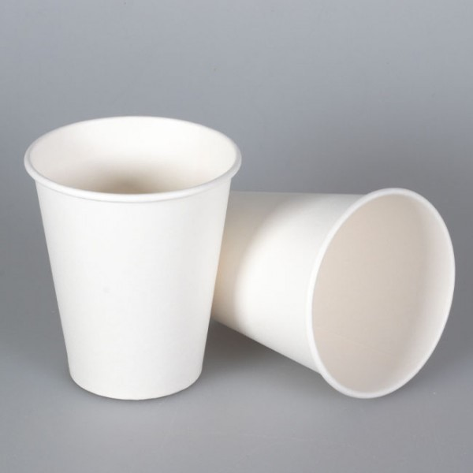 | Вид: стаканчики одноразові паперові для гарячих та холодних напоїв. Колір: білий. Матеріал: папір. Об'єм: 175-200 мл. Кількість в упаковці: 10 шт. Щільність паперу: від 195 г / м2. Додаткові характеристики: одноразового використання, екологічно безпечні, відповідають санітарним нормам. |  |  |  | 2 |  | уп |  | 0.00
14 | Трубочки паперові |  | Вид: трубочки для споживання напоїв. Матеріал: папір. Колір: білий або кольорові. Кількість в упаковці: 12 шт. Додаткові характеристики: одноразового використання, екологічно безпечні, відповідають санітарним нормам. |  |  |  | 2 |  | уп |  | 0.00
15 | Іграшка антистрес Pop it |  | Вид: силіконова іграшка для дітей та дорослих з пухирчастими кульками, які вдавлюються всередину. Склад продукту: 100% харчового силікону. Колір: райдужний. Розмір: не менше 12 см по одній зі сторін (або в діаметрі). Додаткові характеристики: багаторазового використання. Не містить БФА та інші шкідливі речовини. |  |  |  | 5 |  | шт |  | 0.00
16 | М’яч масажний шипований твердий | 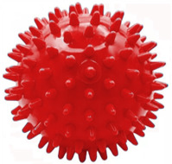 | Вид: тактильний твердий масажний м'ячик з короткими шипами. Діаметр: 7 см (+/- 0,5 см) Матеріал: ПВХ (твердий, без шкідливих домішок). Варіанти кольору: червоний, або інший яскравий колір. Додаткові характеристики: якісний, гіпоалергенний, оптимальної жорсткості, без запаху |  |  |  | 10 |  | шт |  | 0.00
17 | Антистрес |  | Антистрес (у вигляді кам'яної статуї, або можна замінити іншого вигляду, але без великих очей, оскільки це може провокувати стрес. Наповнювач: піщаний Кількість кольорів: 4-5 Розміри іграшки (орієнтовний): 3*3*9 см Розміри упаковки (орієнтовний): 26*22*5 см Упаковка: дисплей бокс |  |  |  | 10 |  | шт (іграшок) |  | 0.00
18 | Набір крейди | 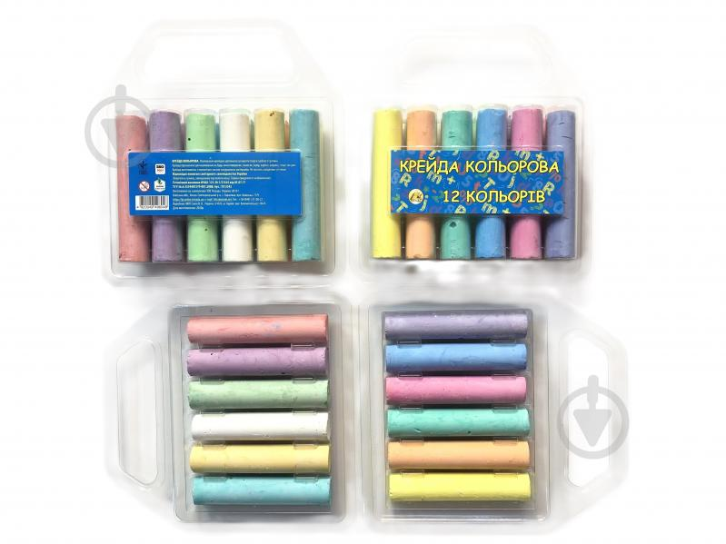 | Вид: набір Комплектація: Крейда кольорова, 12 кольорів Форма: кругла Тип: масляна Кількість в упаковці: 12 шт. Колір: різнокольоровий Вид упаковки: ПВХ-сумочка або картонна упаковка, щоб крейда не кришилася |  |  |  | 1 |  | уп |  | 0.00
19 | Набір пластиліну | 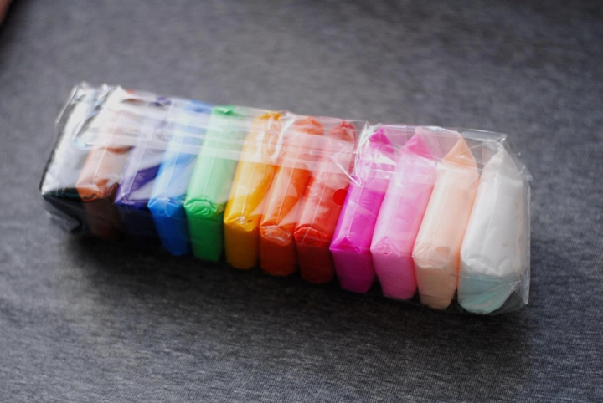 | Вид: набір повітряного пластиліну. Склад набору: поліетиленові пакетики із пластиліном різних кольорів. Кількість кольорів, шт.: 12. Додаткові характеристики: пластилін бархатистої текстури, застигає протягом 12 годин, при висиханні не тріскається, зберігає яскравий колір та форму. |  |  |  | 3 |  | уп |  | 0.00
20 | Альбом для малювання | 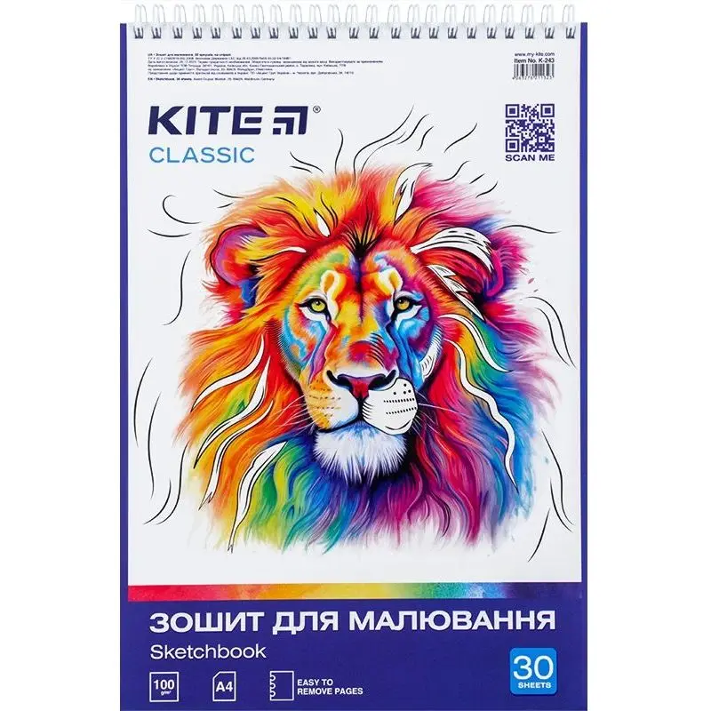 | Вид: альбом для малювання формату А4. Кількість аркушів: 30. Щільність паперу: 120г/м2. Щільність обкладинки: 200-230 г/м² Тип скріплення: бічна спіраль Особливості: з перфорацією |  |  |  | 5 |  | шт |  | 0.00
21 | Набір фломастерів | 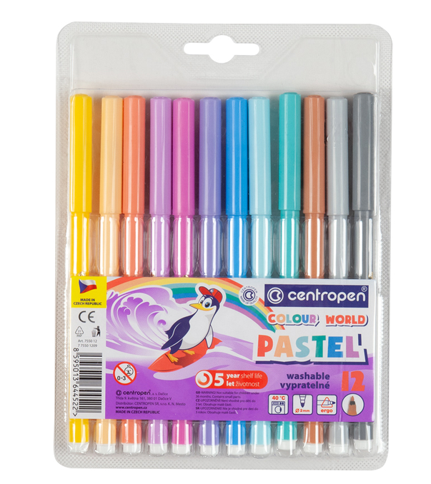 | Вид: набір фломастерів на водній основі. Ширина лінії: 1-2 мм. Кількість фломастерів в упаковці: 12 шт. Кількість кольорів в упаковці: 12 шт. Вид упаковки: пластиковий пенал. Додаткові характеристики: круглий корпус з ергономічною зоною захоплення, підвищена стійкість до висихання без ковпачка. |  |  |  | 5 |  | уп |  | 0.00
22 | Набір кольорових олівців | 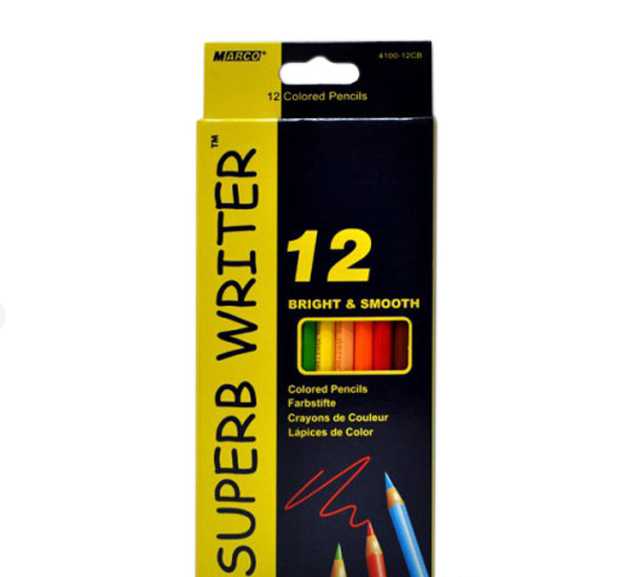 | Вид: набір кольорових олівців з діапазоном палітри. Матеріал: натуральна високоякісна деревина, стійкий до ударів і кришіння грифель. Кількість олівців в упаковці: 12 шт. Кількість кольорів в упаковці: 12 шт. Вид упаковки: картонний пенал. |  |  |  | 3 |  | уп |  | 0.00
23 | Точилка для олівців | 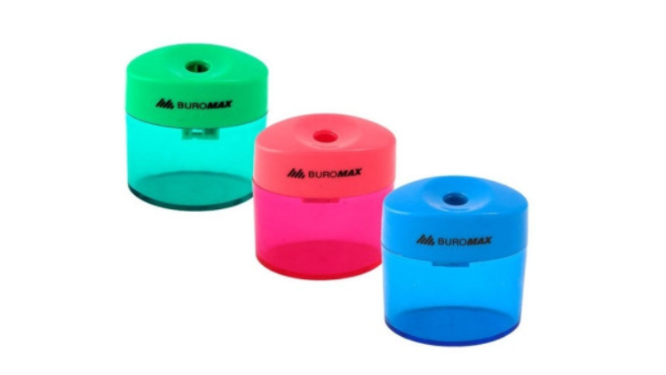 | Вид: точилка з пластиковим контейнером та сталевим лезом. Варіанти кольору: довільний (крім чорного). Додаткові характеристики: легке підточення, без сколів і зазубрин, не ламає грифель |  |  |  | 3 |  | шт |  | 0.00
24 | Тетріс | 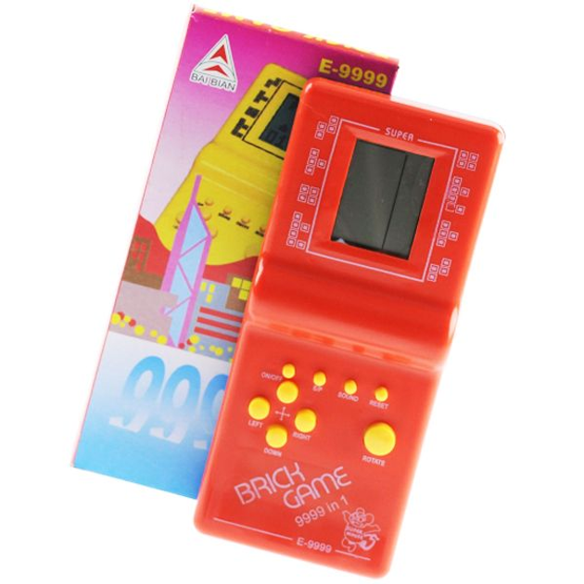 | Вид: Портативна електронна іграшка (типу Тетріс). Матеріал: Ударостійкий пластик (ABS). Функціонал: Наявність класичних ігор (тетріс); наявність звукових ефектів. Колір: В асортименті. Живлення: Від батарейок (тип АА або ААА). Батарейки повинні бути включені до комплекту поставки. |  |  |  | 3 |  | шт |  | 0.00
25 | Блокнот | 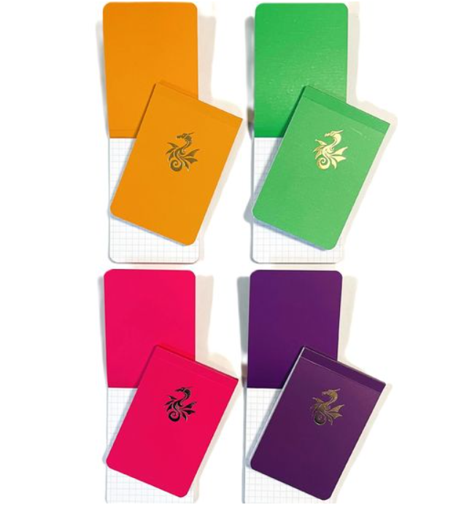 | Кількість сторінок: від 60 Лінування паперу: клітинка Тип паперу: білий Тип кріплення: проклеєний Тип обкладинки: картон Формат: А7 Варіанти кольору обкладинки: червоний, білий, сірий. |  |  |  | 5 |  | шт |  | 0.00
26 | Ручка кулькова | 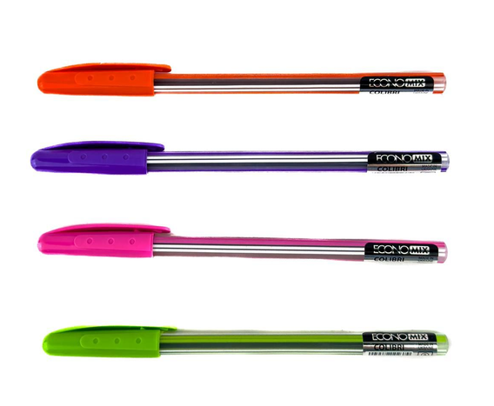 | Вид: масляна ручка кулькова з ковпачком. Матеріал корпусу: пластик. Колір чорнила: синій. Варіанти кольору корпусу: червоний, білий, сірий |  |  |  | 10 |  | шт |  | 0.00
27 | Універсальний кабель для зарядки | 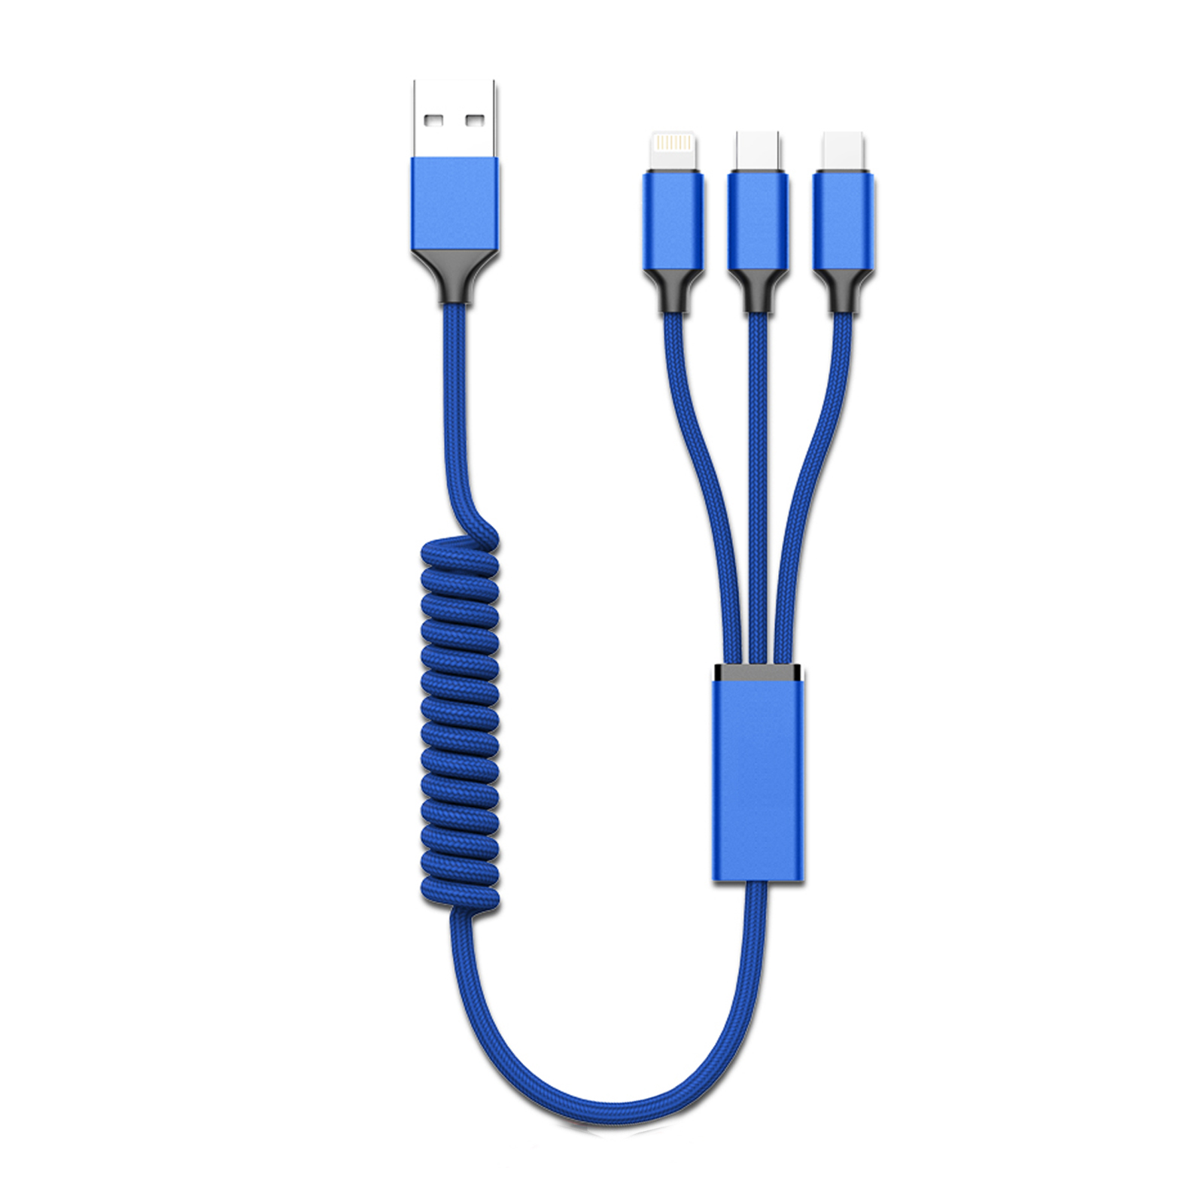 | Вид: універсальний кабель для зарядки 3 в 1. Довжина: не менше 1 м. Типи конекторів: Apple Lightning, USB Type C, micro-USB. Додаткові характеристики: здатність заряджати 1-3 гаджета одночасно, захист від перегріву, підтримка швидкої зарядки. |  |  |  | 3 |  | шт |  | 0.00
28 | Універсальна мобільна батарея | 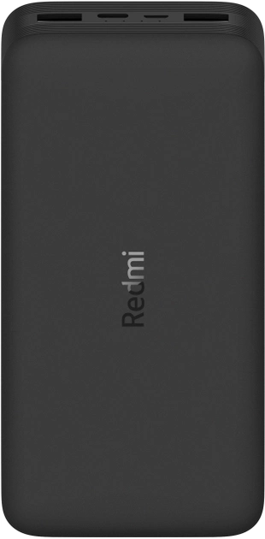 | Вид: універсальна мобільна батарея Призначення: для живлення телефонів, планшетів та інших девайсів Тип батареї: літій-полімерна Ємність акумулятора: 20000mAh 3.7V 74Wh Номінальна ємність: 12000mAh Вихідні інтерфейси: USB Type C, USB Type A Вхідні інтерфейси: USB Type C, Micro-USB Функції зарядки: Power Delivery, наскрізна зарядка, стандартна, QC швидка зарядка 3.0, QC швидка зарядка 2.0 Стандарт швидкої зарядки: QC 3.0, PD 3.0, QC 2.0, PD 2.0, FCP, AFC Додаткові характеристики: захист від надмірної напруги на виході, надмірної напруги на вході, перезарядки, короткого замикання, перегріву. |  |  |  | 2 |  | шт |  | 0.00
29 | Ліхтарик великий | 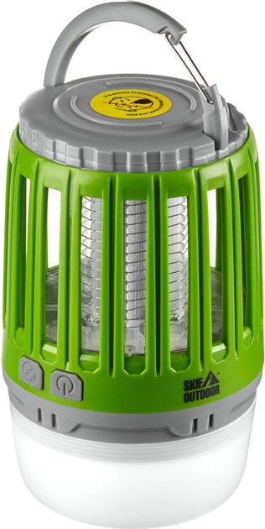 | Вид: Ручні Тип: Ліхтарі Колірна температура: 4500 К Потужність світлового потоку, лм: не менше 135 Матеріал корпусу: Пластик Ємність акумулятора, мА·год: не менше 2000 Особливості: 2 режими яскравості: 135 і 70 люмен, режим захисту від комах і миготіння. Час роботи: - звичайне світло: 135 lm - 7 годин/70 lm - 13 годин; - фумігатор: 14 годин; - режим миготіння: 8 годин Способи заряджання: Від USB Елементи живлення: Вбудований акумулятор Комплектація: Ліхтар, USB-кабель, Пензлик, Інструкція |  |  |  | 1 |  | шт |  | 0.00
30 | Ліхтарик налобний | 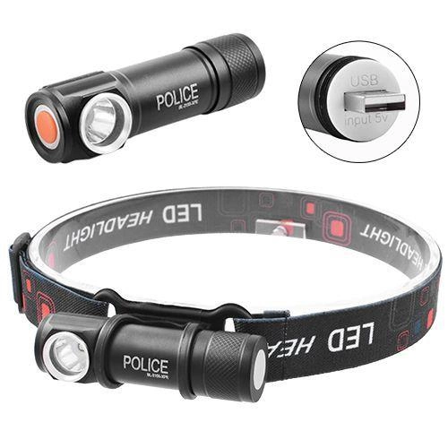 | Вид: Налобні Тип: Ліхтарі Колірна температура: 5000 К Захищеність: Водонепроникні, Пиловідштовхувальні, Протитуманні Потужність світлового потоку, лм: не менше 500 Живлення: вбудований акумулятор (зарядка через USB-порт) Дальність променя: не менше 200 метрів Режими роботи: не менше 3-х режимів (максимальний 100%, економний 50%, миготіння/стробоскоп) Комплектація: Ліхтар, кріплення на лоб, USB-кабель |  |  |  | 2 |  | шт |  | 0.00
31 | Мультитул |  | Тип товару: мультитул; Тип мультитула: міні мультитул, кишеньковий; Кількість функцій: не менше 28; Основні інструменти мультитула: кусачки, плоскогубці, викрутка, ніж, відкривачка для пляшок, консервний ніж, пилка для нігтів. Колір: сірий; Матеріал: нержавіюча сталь 440С |  |  |  | 1 |  | шт |  | 0.00
32 | Набір антистрес іграшки | 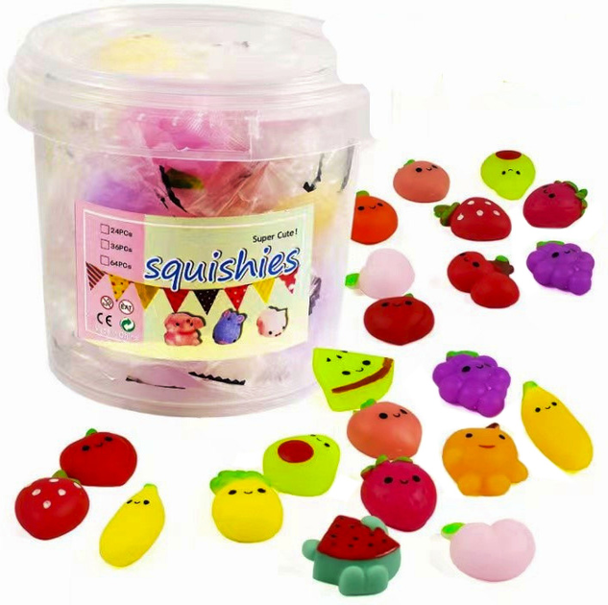 | Тип: Сквіші Кількість: від 36 до 60 шт. у наборі Колір: Різнобарвний Комплектація: Авокадо, персик, полуниця, манго, яблуко, банан, груша, кавун, виноград, помідор. Або тваринки, фігурки - дружні до дітей. |  |  |  | 2 |  | уп |  | 0.00
Всього вартість 1 рюкзака, грн* |  |  |  |  |  |  |  |  |  | 0.00
Всього вартість 300 рюкзаків, грн* |  |  |  |  |  |  |  |  |  | 0.00
* Товариство Червоного Хреста України є громадською неприбутковою організацією і просить надати максимальні знижки на товар, вказаний у ціновій пропозиції.
** Закупівля відбувається одним лотом
Примітка: вартість одиниці продукції та загальну вартість пропозиції потрібно заповнювати у гривнях, зазначаючи цифрове значення, яке має не більше двох знаків після коми.
Увага! Додаткові вимоги |  | 1. Вартість доставки за наданими адресами (згідно Роздподілу у Додатку №3), розвантаження та завантаження товару, пакування, маркування та брендування мають бути включеними у вартість набору. 2. Терміни придатності мають бути не менше ніж 8 місяців від дати поставки. Бажане фасуфання 2026 року. 3. Постачальник повинен вказати торгові марки продукції, надати фото запропанованих товарів та сертифікати якості на них. 4. Кожна партія товару повинна супроводжуватись такими документами, як сертифікат відповідності / чи якісне посвідчення / чи висновки державної санітарно-епідеміологічної експертизи (подається документ, в залежності від виду товару, який постачається), які підтверджують його походження, якість та безпеку, відповідність державним стандартам (ґатунок, категорія, дата виготовлення на підприємстві, термін реалізації, умови зберігання тощо). Документи, що супроводжують товар та упаковка товару повинні містити чітку інформацію про дату виготовлення товару. 5. Постачальник може запропонувати власне фасування та кількість продукту, що відповідає запиту. 6. Переможець тендеру зобов'язаний поставити продукцію у відповідності до поданої ним цінової пропозиції без внесення додаткових змін. У разі виникнення будь-яких змін щодо складу набору (зміни ТМ та інше), обов'язково повідомити про це ініціатора закупівлі. 7. У разі виявлення неякісного товару або такого, що не відповідає умовам договору, учасник-переможець зобов’язаний замінити неякісний товар протягом 5 робочих днів з моменту виявлення неякісного товару на якісний без будь-якої додаткової оплати з боку замовника. 8. Набори в рюкзаку поміщуються по 3-4 шт. в картонну коробку з описом на коробці кількості рюкзаків і вмісту кожного, маркуванням донорів, та номером проекту.

Умови оплати: _________________ (прописати)
Термін доставки з дати підписання договору: _________________ (календарних днів, прописати)

Ми ознайомлені та погоджуємося з Умовами типового Договору ТЧХУ (Додаток №4 до Запиту).
Ми погоджуємося з умовами, що Замовник має право розділити дану закупівлю між декількома постачальниками за умови наявності більш вигідних умов на різні позиції.
Ми погоджуємося з умовами, що Ви можете відхилити нашу чи всі надані пропозиції, та розуміємо, що Ви не обмежені у прийнятті будь-якої іншої пропозиції з більш вигідними для Вас умовами.
Ми погоджуємось зафіксувати цінову пропозицію протягом 90 днів календарних днів з моменту подачі
Подаючи свою пропозицію ми підтверджуємо повну комплектацію та відповідність умовам зазначеним в Запиті.
Учасники повинні надсилати цінові пропозиції з підписом і печаткою (за наявності).

 |  |  | Керівник організації/ФОП:____________________________ ( ____________________)
 |  |  | МП підпис ПІБ

